模板说明
一、模板用途与优点

 | 该模板可方便数据表的管理维护，尤其对地区和版本的控制方便，可精细化控制到单个数据
 | 该模板可用于多人协同开发，包括数值、策划、前后端和其他人员
 | 该模板极大简化了数据表的更新修改流程，降低了操作成本，使成员更关注设计内容
 | 该模板可直接链接模型数据表，在研发期可更快速的调整数值

二、模板准备工作

1 | 创建Microsoft账号

 | 可使用私有邮箱注册，不要使用企业邮箱

2 | 订阅产品

 | 该模板使用Office365的OneDrive服务，使用者需要订阅office365，建议开通家庭版，至多可分享至其余5人
 | 只有本地使用的成员才需要开通，比如数值。协作人无需开通，可直接通过网页版操作数据表
 | 开通此服务的成员可使用多台设备包括移动端登录

3 | 下载安装Office365

 | 一般电脑默认安装WPS，建议先卸载，再安装Office365
 | 安装好后，登录注册的邮箱

4 | excel本地配置

 | 若打开此模板提示如下内容，则需要进行安全网络配置，网址https://d.docs.live.net

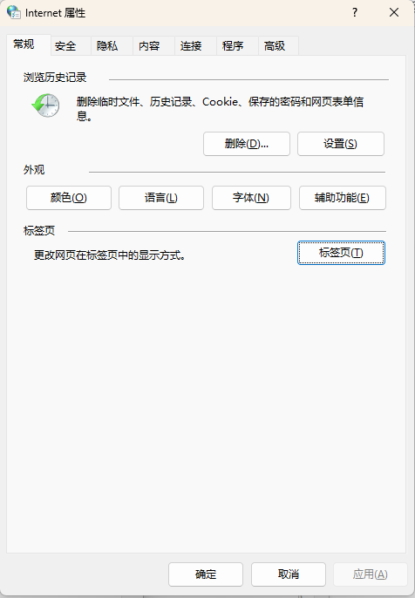
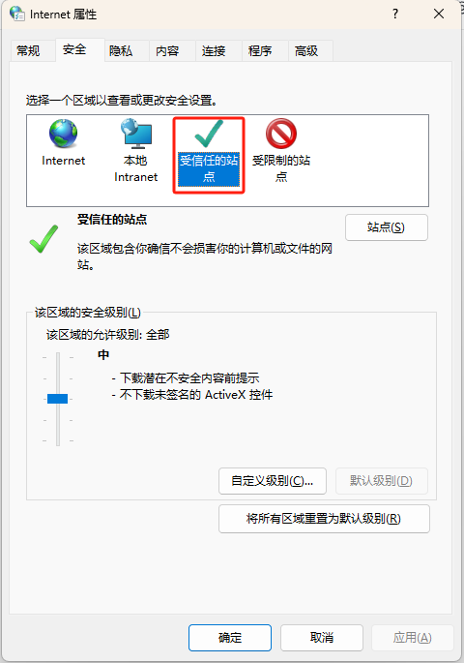
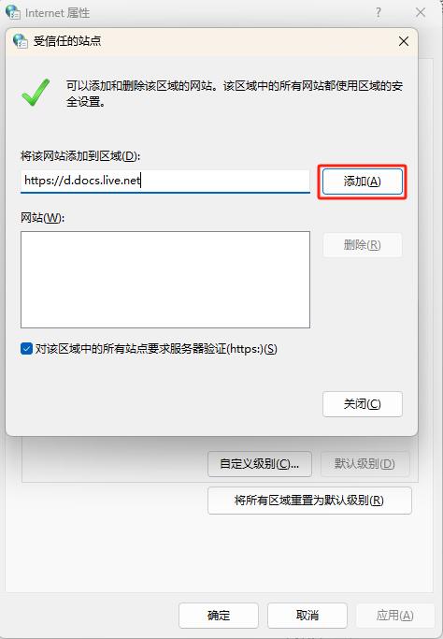

5 | 模板配置

 | 模板配置主要是用于成员个人的电脑端设置
 | 模板配置需要在“配置设置表”中配置

 | 1 | 机器码

 |  | 机器码用于识别当前操作的机器，防止协作时操作出现混乱

 |  | 机器码可通过查看机器码.xlsm 进行提取，存放在A1单元格中

 |  | 人员代码编号为顺序降序，可随意删减，只保留此表允许导出上传等操作的成员(网页协作人员无需配置)
 |  | 配置代码为标识数据表内容的配置所属，单人维护时无需，多人维护时用于快速定位版本修改内容等

 | 2 | 语言版本设置

 |  | 版本列表中主要设定不同的地区版本，在项目研发阶段，无需太多关注
 |  | Git目录配置需要将此版本输出到本地的哪个git库中，{0}代表输出的版本号

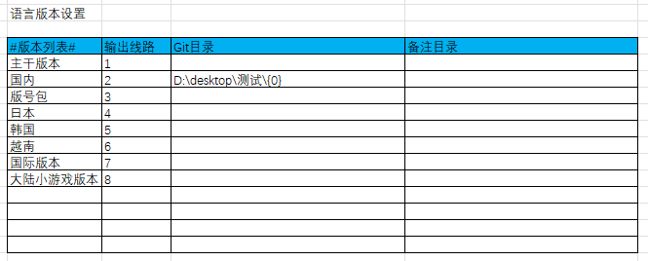

三、模板关键介绍

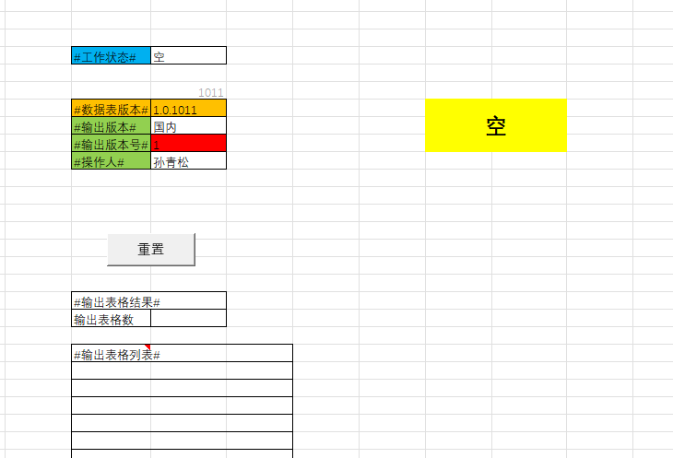
 |  |  |  |  |  |  | 输出版本，一般情况下无需修改，每次导出自增1，用于识别当前包的数据表版本号前后端是否统一
 | 1 | 表格输出
 |  |  |  |  |  |  | 控制表的导出、上传与重置
 |  |  |  |  |  |  | 1 | 空
 |  |  |  |  |  |  |  | 默认为空，且在运行结束后自动变为空
 |  |  |  |  |  |  | 2 | 导出
 |  |  |  |  |  |  |  | 修改为导出后，VBA运行导出数据表，成功后变为空
 |  |  |  |  |  |  |  | 需保证工作状态为空，下方输出表格数为空或0
 |  |  |  |  |  |  | 3 | 上传
 |  |  |  |  |  |  |  | 根据版本和输出表格，运行上传到Git，成功后变为空
 |  |  |  |  |  |  |  | 需保证工作状态为空，下方输出表格数>1，列表有数据
 |  |  |  |  |  |  | 4 | 重置
 |  |  |  |  |  |  |  | 当导出或上传出现报错等，重置一些操作，功能同按钮
 |  |  |  |  |  |  |  | （在网页协作时，无法启用按钮）

 |  |  |  |  |  |  | 工作状态，默认为空，当其他人在导出或上传时，显示运行中

 |  |  |  |  |  |  | 本次导出变动的表格数量
 |  |  |  |  |  |  | 同时导出本次导出的表格列表

 |  |  |  |  |  |  | 输出版本 | 当前需要导出的版本，代表了其路径
 |  |  |  |  |  |  | 输出版本号 | 当前数据表要导出的版本号
 |  |  |  |  |  |  | 操作人 | 需要在哪个成员电脑上进行导出操作

 | 2 | 表名对照

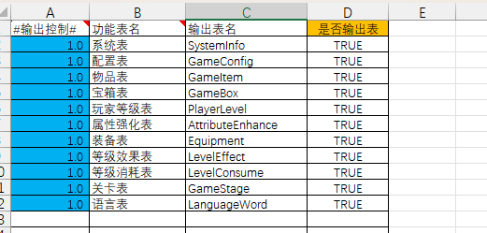

 |  |  |  |  |  |  | 版本号 | 从1.0开始，纯数字，可往上递增，支持1.021等，不支持非数字格式
 |  |  |  |  |  |  |  | 若配置2.0，则此表只有在导出2.0包括2.0版本时才会被检测和导出

 |  |  |  |  |  |  | 功能表名 | 即工作簿名

 |  |  |  |  |  |  | 输出表名 | 即导出到本地的单表名，用于前后端使用

 |  |  |  |  |  |  | 是否输出表 | 默认TURE，配置FALSE时，则此表在任何版本都会被忽略

 | 3 | 数据配置

 |  | 行控制： | 用于控制数据单行，通过版本号进行控制该行是否导出
 |  | 列控制： | 用于控制数据单列，通过版本号进行控制该列是否导出，一般情况下非必要可不进行控制
 |  | 数据区： | 配置数据区域

 |  | 版本号：版本号有数字和成员配置代码构成，成员配置代码可不写
 |  | 版本号的格式如下：

 |  | 格式 | 等价 |  | 说明
 |  | 1.1 | [ 1.1 , 99) |  | 最常用，代表1.1包含1.1版本以上的内容，
 |  | 1.2~1.5 | [ 1.2 , 1.5) |  | 范围控制，代表1.2到1.5版本之间，注意是波浪号~，不是横线-
 |  | 1.2s~1.5s | [ 1.2 , 1.5) |  | 同上，只是增加了成员配置代码
 |  | 1.2~1.5s | [ 1.2 , 1.5) |  | 同上，只是增加了成员配置代码
 |  | ~2.0 | ( 0 , 2.0) |  | 代表1.1版本以下，不包含1.1版本
 |  |  | 不导出 |  | 配置空，则不会导出

 |  | 注：在行控制时只有当版本行属和线路版本号都满足条件时，才可导出数据，列控制同理，但一般情况下列控制不会用在地区差异上

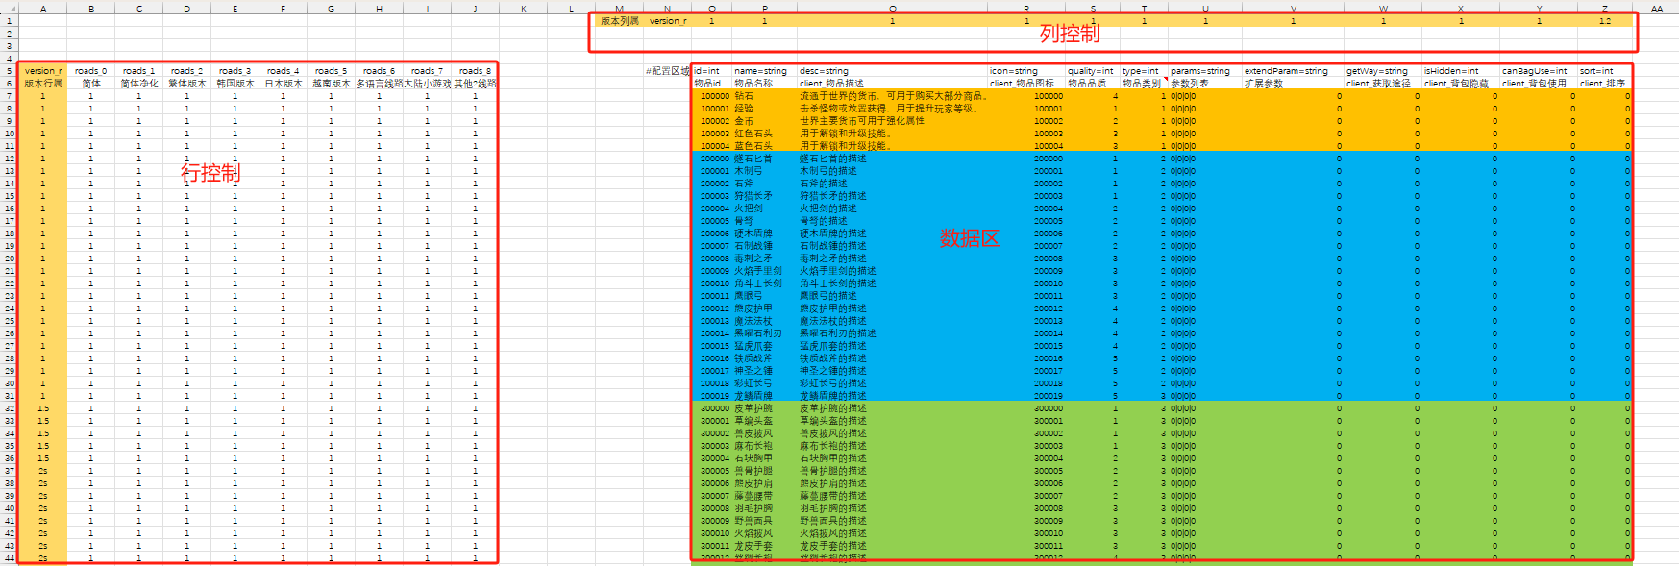

 |  | 其他实际应用中常用：

 |  | 简写模式，为了方便配置，增加了简写模式，方便在版本上的递增维护
 |  | 在同key(强制设定第一列为主key)情况下，版本号可进行简写，只写当前版本即可，且向下版本号递增
 |  | VBA实现逻辑：当前行若满足版本条件，会对比上一条的key，若相同，则强制替换上一条，防止打包报错，同时没有判定版本号大小

 |  | 下例等价于

 |  | 1 |  | 1~1.3 |  | 此配置存在1至1.3版本
 |  | 1.3 |  | 1.3~1.4 |  | 此配置存在1.3至1.4版本
 |  | 1.4 |  | 1.4 |  | 此配置存在1.4版本以上

 |  | 版本号的实际应用举例：

 |  | 在多版本和地区差异的需求下，可实现精细化控制数据，同时可历史对比所有的数据变更情况

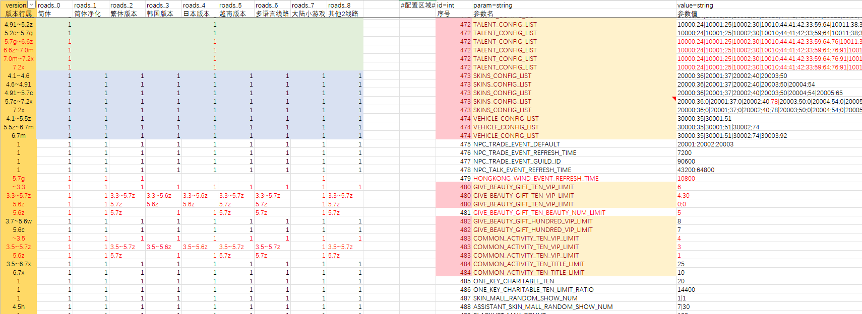

 |  | 版本号控制过多时可进行上述的简化：

2025.3.28 | 新增报错日志，可直接将报错日志输出，快速定位问题

 | 主要问题种类：

 | 1 | 版本号格式异常

 | 2 | 表名异常，在表名对照中写错

 | 3 | 数据配置错误，空、#N/A、#REF! 等

 |  |  | 附加信息中的行列为实际数据区域的行列，非表格直接行列

 |  | 注：避免表格中批量行列出现大量错误，单表在导出错误日志时，最多导出5条信息

 | 问题处理：

 |  | 建议将所有错误处理完后再上传，目前没有强行设定无报错才可上传
 |  | 重置功能也会将列表中的问题全部清除

